Sử dụng React Router DOM
 | Sử dụng React Router DOM

1. Khái niệm về React Router

 | Router hay thành phần định tuyến là đối tượng được React sử dụng dành cho việc định tuyến giữa request của người dùng (đại diện bởi url) và
 | nguồn cung cấp tài nguyên tương ứng tại backend, mà không cần phải tải lại trang (đây chính là đặc điểm chính giúp cho React có thể xây dựng
 | nên một SPA)
 | Khi tạo một dự án React thông qua Cretae-React-App, mặc định nó đang không cung cấp sẵn page routing. Do đó, để thực hiện việc này thì React
 | có cung cấp một thư viện là `react-router-dom` - đây là một thư viện phổ biến giúp quản lý việc định tuyến trong một ứng dụng React

2. Cài đặt

 | Để sử dụng react-router-dom: cài đặt thư viện qua lệnh sau:

 |  | npm install react-router-dom
 |  | hoặc
 |  | yarn install react-router-dom |  |  | nếu như dùng yarn

3. Định nghĩa thành phần

 | (Ghi chú: các nội dung dưới đây là base trên react-router v6. Nó có nhiều thay đổi so với v5)
 | Các thành phần được React Router cung cấp như sau

 | a. Router

Router

 | Định nghĩa | Đây là thành phần chính của thư viện `react-router-dom` và là nền tảng của hệ thống định tuyến. Router lắng nghe các thay đổi của URL và
 |  | quyết định thành phần nào sẽ được hiển thị dựa trên URL đó.

 |  | Trong Router có 2 thành phần Router sau đây thường hay được sử dụng

 |  | BrowserRouter |  | Sử dụng History API trong HTML5 (có kết hợp với cả React Context) để theo dõi lịch sử bộ định
 |  |  |  | tuyến. Nó được sử dụng thường xuyên trong các ứng dụng web hiện đại
 |  |  |  | Trong BrowserRouter sử dụng thuộc tính basename để định nghĩa một đường dẫn base trong url
 |  |  |  | (các Url để truy cập đến thành phần BrowserRouter tương ứng thì cần bắt đầu path bởi basename)

 |  | HashRouter |  | Sử dụng hash của URL (window.location.hash) để ghi nhớ. Bắt đầu bằng ký tự # sau đó đến path
 |  |  |  | Nó thường dành cho các ứng dụng đơn giản hoặc các ứng dụng 1 trang
 |  |  |  | VD: example.com/#/react/route

 |  | Tại Component xử lý việc định tuyến, trước khi sử dụng bất cứ Link, Route,… nào thì cần bọc chúng trước bằng Router (cấu trúc của nó
 |  | chính là một HOC)

 | b. Route
Route

 | Định nghĩa | Ánh xạ giữa một URL và một Component. Khi người dùng truy cập tới một URL trên trình duyệt thì một Component tương ứng sẽ
 |  | được render lên giao diện đó

 | Cú pháp

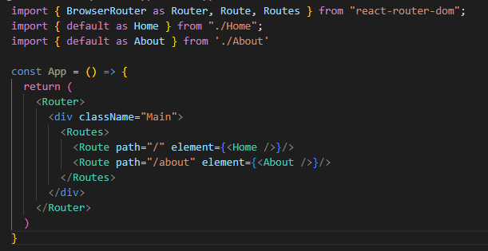

 |  | Trong Router có 2 thành phần Router sau đây thường hay được sử dụng

 |  | Như chúng ta đã thấy: Trong một Component Route có định nghĩa 2 thuộc tính là path và element

 |  | Trong đó

 |  |  | path | Định nghĩa URL path

 |  |  | element | Định nghĩa một ReactNode mà sẽ được ánh xạ từ path tới trong trường hợp người dùng có truy cập tới URL
 |  |  |  | path từ trình duyệt

 |  |  | caseSensitive | Nếu như sử dụng thì đường dẫn cần phải match hoàn toàn các viết hoa - viết thường

 |  | Bằng cách này, khi truy cập vào một URL path thì React có thể biết và ánh xạ đến đúng đối tượng cần hiển thị
 |  | Như trên ví dụ: Khi truy cập vào

 | Lưu ý
 |  | Tại phiên bản v6, Component Route có những thay đổi như sau so với bản cũ v5:

 |  | - Bỏ thuộc tính exact: Hiện tại Route đã được cấu hình để match exact theo mặc định rồi nên không cần thuộc tính exact để xác định nữa
 |  | Trường hợp cần tạo 1 đường dẫn cho nhiều Route (VD: users/add, user/edit,…), chúng ta có thể dùng alias * (VD: user/*)
 |  | - Chuyển đổi thuộc tính Component sang element: ở phiên bản v5 sử dụng thuộc tính Component và cho phép một JSXElement
 |  | Nhưng tại v6 đã cải tiến để cho phép truyền vào một ReactNode, từ đó, có thể linh động hơn, dễ dàng trong việc sử dụng và tránh
 |  | phải tạo ra các Component thừa, ngoài ra, trường hợp Component có nhận props thì xử lý dễ dàng hơn

 | c. Routes
Routes

 | Định nghĩa | Trong trường hợp sử dụng nhiều Route thì có thể sử dụng Component Routes để bọc ngoài các Route. Khi có thay đổi về location, Routes sẽ
 |  | tìm kiếm trong danh sách các child Route để tìm kết quả phù hợp nhất rồi render lên UI

 | Lưu ý
 |  | Component này chính là migration từ Component Switch của v5

 | d. Link
Link

 | Định nghĩa | Đây là Component được React tạo ra dành cho việc chuyển hướng. Nó tương tự cặp tag element <a></a> trong DOM element

 | Cú pháp

 |  | Trong đó

 |  |  | to | Thuộc tính tương đương với href trong thẻ <a>

 | d. NavLink

NavLink

 | Định nghĩa | - NavLink cũng tương tự như Link về mặt chức năng tuy nhiên có những điểm tốt hơn so với Link
 |  | + Cung cấp các trạng thái hiển thị: `active`, `pending`, `transitioning`, từ các trạng thái này sẽ thiết lập hiển thị style của link cho phù
 |  | hợp và tăng trải nghiệm người dùng
 |  | + Cho phép customize Link cho phù hợp (VD: Customize link button, link icon tùy theo trạng thái)

 | Cú pháp

 |  | Trong đó

 |  |  | to | Thuộc tính tương đương với href trong thẻ <a>

 |  |  | style | Custom style dành cho NavLink theo từng trang thái hiển thị

 |  |  | className | Custom class dành cho NavLink theo từng trang thái hiển thị

 |  |  | children | Cho phép thêm Component con để hiển thị trên link tùy theo từng trạng thái hiển thị

 |  |  | end | Thuộc tính này thông báo cho React biết để matching path tương ứng. Cụ thể là khi dùng end, link sẽ được map
 |  |  |  | vào Route mà có path trùng khớp với khai báo trong thuộc tính to. Nếu như có tồn tại Route có path matching
 |  |  |  | thì nó cũng sẽ được bỏ qua

 |  |  | caseSensitive | Nếu như sử dụng thì đường dẫn cần phải match hoàn toàn các viết hoa - viết thường

 | e. Outlet
Outlet

 | Định nghĩa | Được khai báo trong Compoennt cha để thực hiện việc render các Component con
 |  | Được sử dụng khi có cấu trúc route lồng nhau khi mà một route có thể chứa nhiều route con. Khi đó các route con sẽ được render tại vị trí của
 |  | `Outlet`

 | f. Redirect
Redirect

 | Định nghĩa | Đây là một function, không phải một Component
 |  | Khi được gọi trong một function thì thực hiện redirect trang tới đường dẫn tương ứng

 | Cú pháp
 |  | redirect(url)

 |  | Trong đó

 |  |  | url | Đường dẫn của trang cần redirect tới

 | g. Navigate
Navigate

 | Định nghĩa | Đây là Component dành cho việc điều hướng người dùng tới một đường dẫn khác

 | Cú pháp

 |  | Trong đó

 |  |  | to | Chứa đường dẫn cần điều hướng tới

 | Trên đây là một số thành phần thường được sử dụng trong react-router. Ngoài ra, đối với các thành phần khác thì tùy thuộc trường hợp cụ thể sẽ
 | gọi để xử lý

4. Tham khảo

 | https://reactrouter.com/en/main

Navigation + Router hook
 | Navigation

1. Khái niệm

 | Navigate (hay điều hướng) là một hoạt động cần thiết trong mọi ứng dụng web. Ngoài việc đưa người dùng tới flow tài nguyên hợp lý, nó đồng thời
 | cũng là một cách đề đảm bảo trải nghiệm của người dùng (UX)
 | Ví dụ: Tại vùng datagrid, mỗi khi click một data sẽ điều hướng tới màn hình thông tin chi tiết của data đó. Nó vừa đảm bảo phần flow nghiệp vụ
 | được thực hiện đúng, vừa đảm bảo cho UX của người dùng (khi click vào chi tiết người ta mong muốn được thấy phần dữ liệu chi tiết của data đó)

 | react-router cung cấp các thành phần và hook dành cho việc liên kết route cũng như điều hướng trang. Lưu ý là, các hook này là custom hook do
 | react-router cung cấp (không phải là built-in hook)

2. Các đối tượng cung cấp

 | Dưới đây mô tả chi tiết về các hook được sử dụng dành cho việc di chuyển cũng như điều hướng trang

 | a. useNavigate

useNavigate

 | Định nghĩa | Hook này được sử dụng dành cho các tác vụ liên quan đến điều hướng trang tới đường dẫn mong muốn

 | Cú pháp

 |  | const navigate = useNavigate();

 |  | Trong đó

 |  |  | navigate | Function mà react-router trả về. Được sử dụng để điều hướng trong phạm vị Component đang gọi

 |  | navigate(path);

 |  | Trong đó

 |  |  | path | Đường dẫn mà react-router sẽ sử dụng để điều hướng trang cho phù hợp

 |  | Gọi navigate để điều hướng tới bất cứ URL path tại bất cứ đâu trong ứng dụng

 | b. useParams

useParams

 | Định nghĩa | Hook này được sử dụng để trích xuất thông tin path param (param bắt đầu bởi `/` - VD: users/123) khi truy cập vào Component

 | Cú pháp

 |  | let { paramA } = useParams();

 |  | Trong đó

 |  |  | paramA | Đây là param trả về khi trích xuất path params từ URL (lưu ý: có thể không có param, có 1 hoặc nhiều param)
 |  |  |  | Ở đây tuân theo tính chất destructuring do đó paramA phải là một trong các param trong URL path của trang

 | Ví dụ
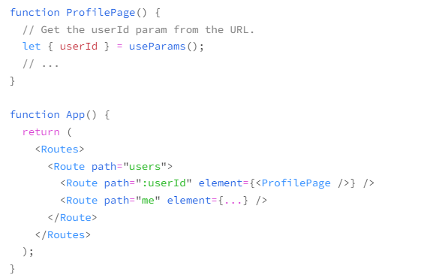

 |  | Như vậy khi truy cập <ProfilePage /> với tham số /userId (VD: user/123) thì trong Component ProfilePage có thể trích xuất được path
 |  | params đã truyền vào để xử lý

 | c. useSearchParams

useSearchParams

 | Định nghĩa | Hook này được sử dụng để trích xuất thông tin query params (param bắt đầu bởi `?` - VD: users/email=ab&name=c) khi truy cập vào
 |  | Component

 | Cú pháp

 |  | let [searchParams, setSearchParams] = useSearchParams();

 |  | Trong đó

 |  |  | searchParams |  | Đối tượng này trích xuất các query params đang có khi access vào Component

 |  |  | setSearchParams |  | Khác với useParams, react-router cung cấp thêm một function setSearchParams dành cho
 |  |  |  |  | việc thiết lập các query params nếu như cần thiết
 |  |  |  |  | Được sử dụng nếu như trong Component có các hoạt động làm thay đổi query params trên trang

 | Ví dụ
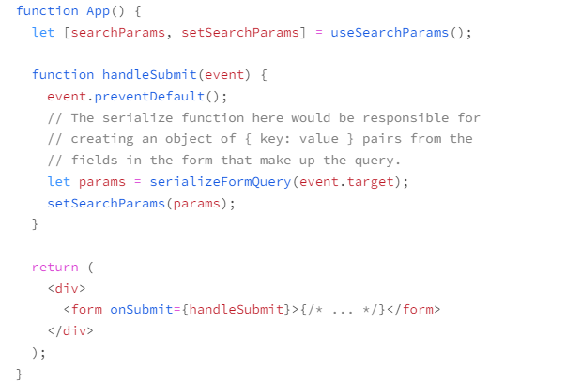

 | d. useLocation

useLocation

 | Định nghĩa | Hook này được sử dụng để truy câp và thiết lập location của trình duyệt (thông tin về URL hiện tại như pathname, search, hash)

 | Cú pháp

 |  | let location = useLocation();

 |  | Trong đó

 |  |  | location | Đối tượng lưu thông tin location lấy được từ trang. Cho phép truy cập vào các thành phần thuộc tính sau đây:
 |  |  |  | location.hash: vị trí của liên kết trong trang web mà mình đang truy cập
 |  |  |  | location.key: key của location đó
 |  |  |  | location.pathname: phần path của URL hiện tại
 |  |  |  | location.search: query string của URL hiện tại
 |  |  |  | location.state: phần state value của location
 | Ví dụ
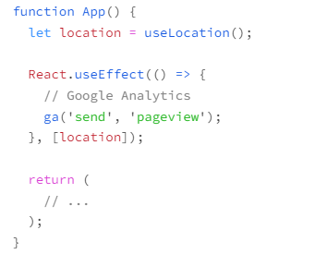

 | e. useMatch

useMatch

 | Định nghĩa | Hook này được sử dụng để kiểm tra xem URL hiện tại có khớp với một đường dẫn cụ thể hay không. Nó được sử dụng để làm nổi bật các
 |  | liên kết điều hướng hiện tại

 | Cú pháp

 |  | const match = useMatch(to);

 |  | Trong đó

 |  |  | to | Đường dẫn hoặc regex path cần kiểm tra và xác nhận matching với đường dẫn url hiện tại

 |  |  | match | Lưu thông tin xác định có match hay không

 | f. useOutlet

useOutlet

 | Định nghĩa | Hook này trả về các child route theo cấp, nó được sử dụng nội bộ trong Outlet để xác định child route tương ứng
 |  | Không cần áp dụng do chúng ta đã sử dụng gián tiếp qua Component <Outlet />

 | Trên đây, chúng ta đi qua một số hook có sử dụng trong react-router. Về chi tiết các hook khác có thể tham khảo phần doc mà react-router
 | cung cấp để tận dụng khi cần thiết

4. Ví dụ

 | Ví dụ sau đây cung cấp một số ví dụ về cách sử dụng hook của react-router

 | https://svn.luvina.net/svn/dev6/40_Dự án cấp phòng/2024/P08_Tim hieu ky thuat moi_ReactJS/30_implementation/35_document/Example
 | /08.Router/Example/UserProfile

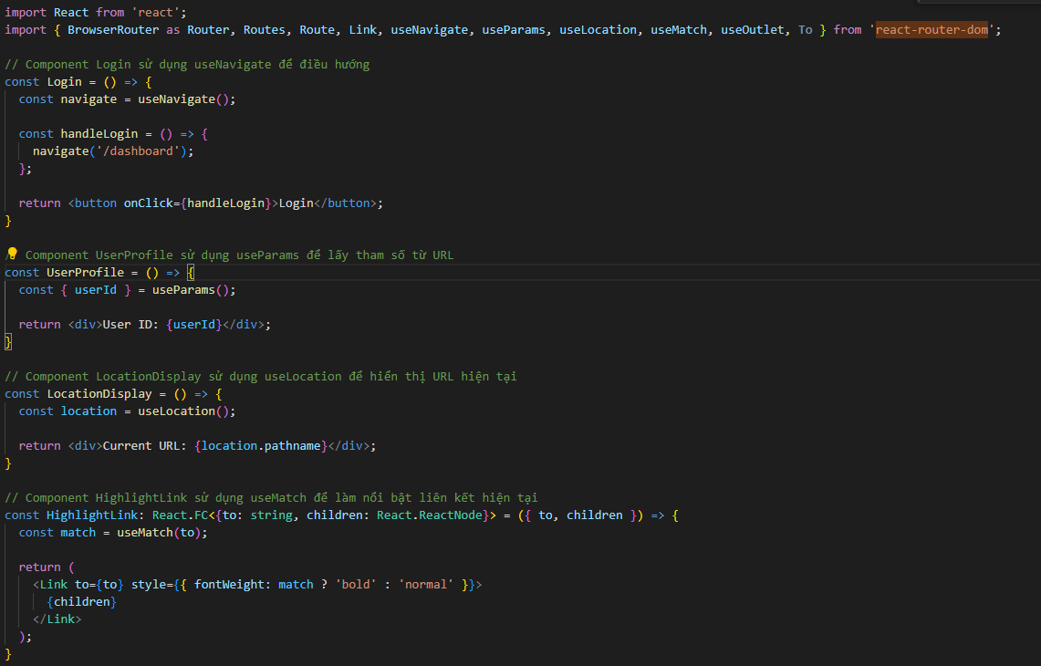

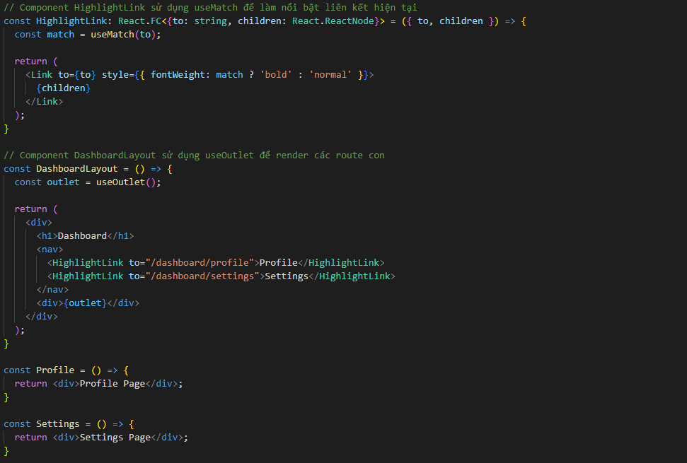

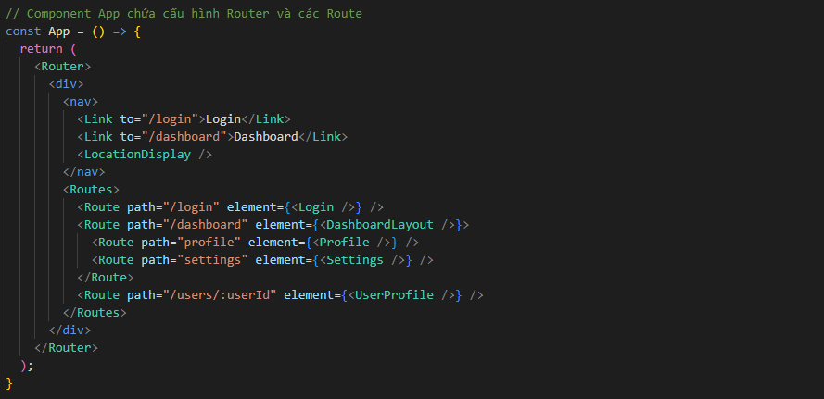

5. Tham khảo

 | https://reactrouter.com/en/main

